상품제안서
디지토 휴대용 미니 넥밴드 플렉시블 선풍기 | 상품코드: F25592

 |  |  |  |  |  |  | 02-412-0044 | www.easy1.co.kr
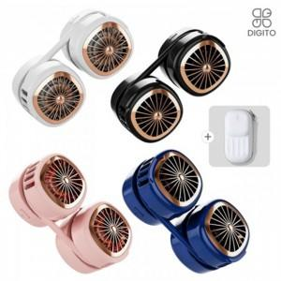

【상세/제작정보】 | 차량용 차량용서큘레이터

【인쇄/포장옵션】 | 실크, 레이저 / 포장지포장

【공급단가】 | 수량 | 100~ | 300~ | 500~ | 1,000~ | 3,000~
*VAT별도 | 단가 | 14,640원 | 14,390원 | 14,030원 | 13,780원 | 13,420원

【상품 URL】 | https://dev.easy1.co.kr:443/src/goods_detail.php?gdno=25592

